月菜單
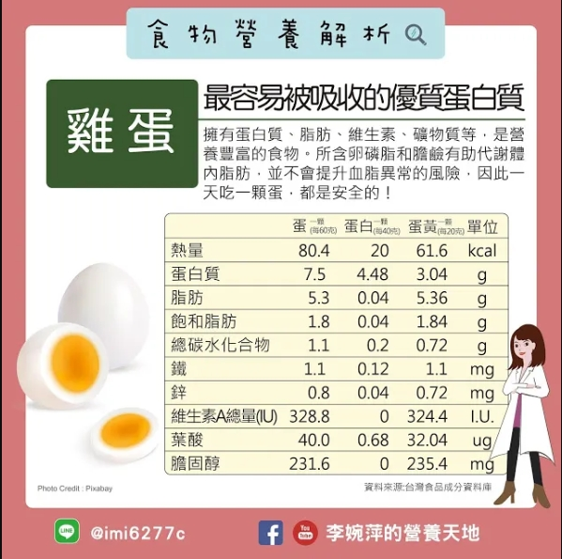
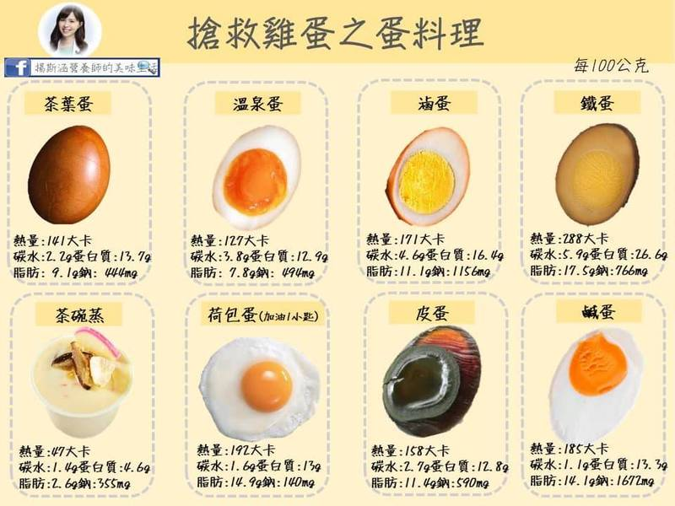
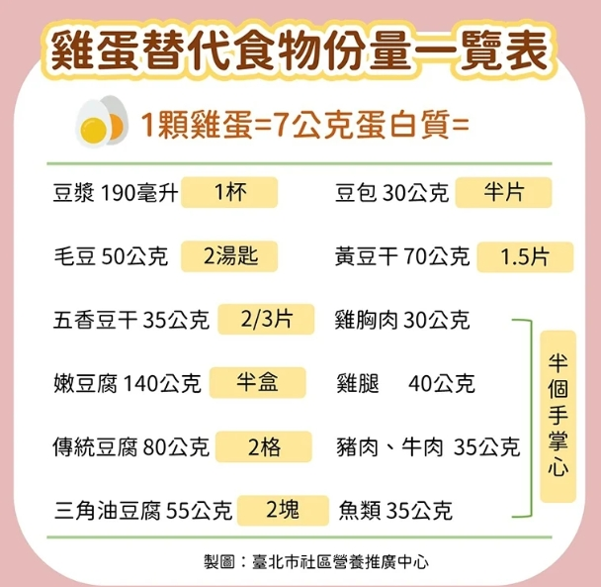
宜蘭縣壯圍鄉壯圍國中 112年04月份 素食 菜單

日期 | 星期 | 主食 | 副食 |  |  |  | 湯 | 水果/乳品 | 熱量 (大卡) | 全穀 雜糧類 (份) | 豆魚 蛋肉類 (份) | 蔬菜類 (份) | 油脂類 (份) | 水果類 (份) | 乳品類 (份) | 鈣 含量 (mg)
04/06 | 四 | 白飯 | 椒鹽豆腸 | 客家小炒 | 素青菜 | 時蔬 | 黃瓜翡翠丸湯 |  | 858 | 5.5 | 3.8 | 2.3 | 2.9 | 0.0 | 0.0 | 530
04/07 | 五 | 白飯 | 腐乳素雞丁 | 紅K玉米炒蛋 | 素青菜 | 時蔬 | 綠豆湯 | 鮮奶 | 903 | 7.3 | 2.0 | 2.0 | 2.6 | 0.0 | 0.5 | 398
04/10 | 一 | 白飯 | 干丁素燥 | 熱炒三鮮 | 素青菜 | 時蔬 | 金菇紫菜湯 | 水果 | 769 | 5.5 | 2.0 | 2.8 | 2.3 | 1.0 | 0.0 | 337
04/11 | 二 | 五穀飯 | 麻婆豆腐 | 日式天婦羅 | 素青菜 | 時蔬 | 薑絲冬瓜湯 |  | 732 | 5.9 | 1.7 | 2.8 | 2.7 | 0.0 | 0.0 | 265
04/12 | 三 | 特餐 | 沙嗲炒麵 | 香滷油豆腐 | 素青菜 | 時蔬 | 素酸辣湯 | 水果 | 817 | 6.1 | 2.0 | 2.5 | 2.6 | 1.0 | 0.0 | 378
04/13 | 四 | 糙米飯 | 薑絲麵腸 | 海帶干絲 | 素青菜 | 時蔬 | 玉米蛋花湯 |  | 800 | 6.0 | 2.8 | 2.3 | 2.5 | 0.0 | 0.0 | 373
04/14 | 五 | 白飯 | 鍋燒滷味 | 歐姆炒蛋 | 白菜麵筋 | 時蔬 | 山粉圓冬瓜露 | 優酪乳 | 825 | 6.2 | 2.1 | 2.0 | 2.4 | 0.0 | 0.5 | 519
04/17 | 一 | 白飯 | 咕咾豆包絲 | 什錦花椰 | 素青菜 | 時蔬 | 薑絲海芽湯 | 水果 | 790 | 5.5 | 2.1 | 2.8 | 2.6 | 1.0 | 0.0 | 262
04/18 | 二 | 小米飯 | 蒙古干片 | 蛋酥高麗菜 | 素青菜 | 時蔬 | 味噌湯 |  | 753 | 5.5 | 2.4 | 3.0 | 2.5 | 0.0 | 0.0 | 681
04/19 | 三 | 特餐 | 什錦鹹粥 | 老皮嫩肉 | 時蔬 | 素青菜 | 素菜包 | 水果 | 765 | 5.5 | 2.0 | 2.1 | 2.6 | 1.0 | 0.0 | 319
04/20 | 四 | 糙米飯 | 薑汁素魚片 | 蔬菜咖哩 | 素青菜 | 時蔬 | 青菜蛋花湯 | 豆漿 | 789 | 5.8 | 2.8 | 2.4 | 2.5 | 0.0 | 0.0 | 212
04/21 | 五 | 白飯 | 紹子豆腐 | 綠花椰干片 | 素青菜 | 時蔬 | 紅豆QQ湯 | 鮮奶 | 863 | 6.6 | 2.1 | 2.4 | 2.4 | 0.0 | 0.5 | 721
04/24 | 一 | 白飯 | 冬瓜醬素肉燥 | 螞蟻上樹 | 素青菜 | 時蔬 | 玉米濃湯 | 水果 | 892 | 7.6 | 1.7 | 2.4 | 2.5 | 1.0 | 0.0 | 206
04/25 | 二 | 五穀飯 | 塔香油豆腐 | 豆皮嫩白菜 | 素青菜 | 時蔬 | 香菇花瓜素雞湯 |  | 721 | 5.5 | 2.1 | 2.8 | 2.4 | 0.0 | 0.0 | 325
04/26 | 三 | 特餐 | 米粉羹 | 香滷大黑干 | 素青菜 | 時蔬 | 炸銀絲卷 | 水果 | 735 | 5.0 | 1.8 | 2.2 | 3.0 | 1.0 | 0.0 | 312
04/27 | 四 | 糙米飯 | 素香菇海苔燒 | 義式洋芋 | 素青菜 | 時蔬 | 肉骨茶湯 |  | 768 | 6.1 | 2.0 | 2.4 | 2.9 | 0.0 | 0.0 | 497
04/28 | 五 | 白飯 | 蜜汁小豆干 | 蕃茄炒蛋 | 彩繪大黃瓜 | 時蔬 | 綜合燒仙草 | 優酪乳 | 882 | 6.8 | 2.2 | 2.5 | 2.3 | 0.0 | 0.5 | 801
營養小知識-蛋蛋危機，替代雞蛋好食物

